商品規格書の記載例
商 品 規 格 書 |  |  |  | 企業名 | 和名 | 北海道てっぺん株式会社
 |  |  |  |  | 英名 | Hokkaido Teppen Co.,Ltd.
商品名 | 和名 | 北海道てっぺんせんべい |  |  | JANコード |  | 4900000000001
 | 英名 | HOKKAIDO TEPPEN SENBEI |  |  | ⽇本国内参考価格 |  | 280 |  |  | 円(税抜)

 |  |  |  | 台湾への輸出を希望する |  |  |  |  |  | 〇 |  | ←台湾への輸出をご希望の商品につきましては、台湾の食品衛生基準に基づき可否判断を行います
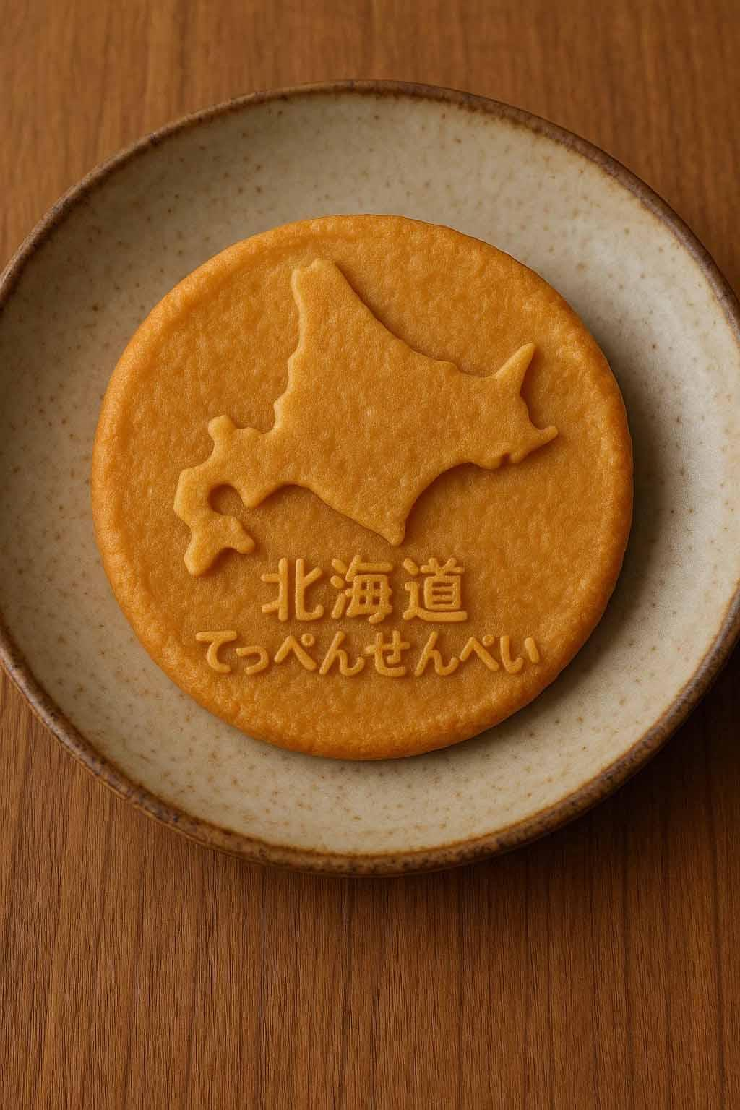 |  |  |  | 商品説明 | 北海道北部をイメージしたおせんべいです
 |  |  |  | 温度帯 | 常温 |  |  | 賞味期限 | 540 |  | 日 | ←台湾への輸出をご希望の商品につきましては、賞味期限の延長をお願いする場合がございます
 |  |  |  | 原材料 | 米、醤油（大豆、食塩、麹菌）、着色料（カラメル色素(I類)) |  |  |  |  |  |  | ←台湾への輸出をご希望の商品につきましては、輸出可否を判断するため、後日原材料の詳細についてお問合せさせていただきますので、よろしくお願いいたします
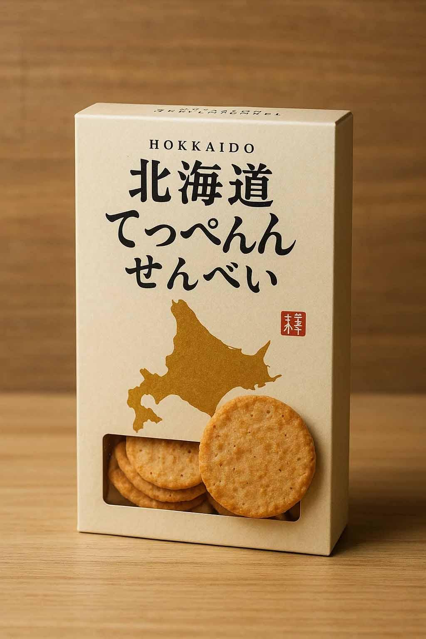
 |  |  |  | 栄養分析データ |  |  |  | アルコール分 |  | 0.9 | % | ←数値は、推定値でも構いません。台湾への輸出をご希望の方は、飽和脂肪酸、トランス脂肪酸、糖類（糖質ではない）、ナトリウムの数値もご記入ください。弊社で検査の割引サービスもございますので、お気軽にお尋ねくださいませ
 |  |  |  | その他 | 20gあたり |  |  | ナトリウム |  | 3630 | mg
 |  |  |  | エネルギー | 111 | kcal |  | ⾷塩相当量 |  | 9.2 | g
 |  |  |  | たんぱく質 | 5.2 | g |  | 脂質 |  | 0.1 | g
 |  |  |  | 炭⽔化物 | 22.4 | g |  | トランス脂肪酸 |  | 0.00 | g
 |  |  |  | 糖類 | 22.2 | g |  | 飽和脂肪酸 |  | 0.00 | g
 |  |  |  | ピースサイズ（1個/袋/箱あたりの規格：販売単価あたり）
 |  |  |  | ピースサイズ 縦×横×高さ | 54.0 | mm | 54.0 |  | mm | 160.0 | mm
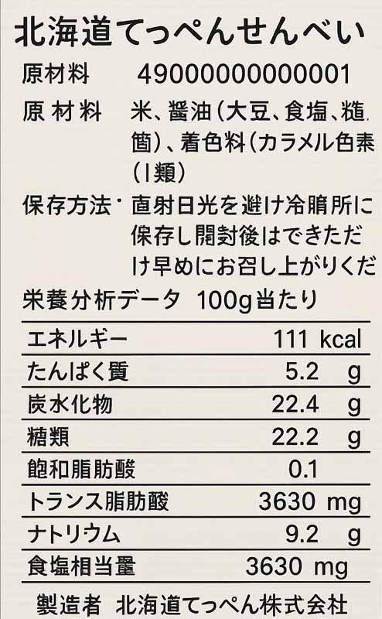 |  |  |  | 内容量 | 120.0 | ml | ネット重量 |  |  | 120.0 | g | ←包装抜きの正味重量をご記載ください
 |  |  |  | ケースサイズ（1ケースあたりの規格）
 |  |  |  | ケースサイズ 縦×横×高さ | 241.0 | mm | 300.0 |  | mm | 175.0 | mm
 |  |  |  | ケース⼊数 | 20.0 | pcs | ⾵袋込重量 |  |  | 8.4 | kg

 |  |  |  | 最低発注ロット | 3 | cs |  | 最低発注ロット |  | 1 | 合 | ←バンドル出荷ではない場合は空白で結構です
 |  |  |  | 発送荷姿梱包明細（バンドル出荷の場合は必ずお書きください）
 |  |  |  | 荷姿サイズ 縦×横×高さ | 241.0 | mm | 300.0 |  | mm | 175.0 | mm
 |  |  |  | 発送荷姿 | バンドル/3合 |  | ⾵袋込重量 |  |  | 8.4 | kg

住所 |  | 北海道稚内市中央0-0-0 |  |  | 担当者名 |  | 北海 太郎
電話番号 |  | 0162-00-0000 |  |  | メールアドレス |  | hokkai@hokkai-hido.co.jp
ファックス |  | 0162-00-0001

HIDOへの納入価格 (pcs 単価・税抜) |  |  | 道内着 | 100 |  | 円 |  | 四国着 | 160 |  | 円 | ←各地着の値段をお知らせくださいませ
 |  |  | 関東着 | 120 |  | 円 |  | 九州着 | 180 |  | 円
 |  |  | 中部着 | 130 |  | 円 |  | 沖縄着 | 200 |  | 円 | ←沖縄着は必須になりますので、お知らせくださいませ
消費税率 |  |  |  | 8 |  | ％ |  | ←食品以外の場合、10%のご記載をお願いいたします

